상품제안서
[iLAB] 아이랩 2in1 무선청소기 | 상품코드: F29810

 |  |  |  |  |  |  | 02-412-0044 | www.easy1.co.kr
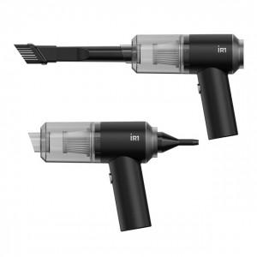

【상세/제작정보】 | <p>* 배터리 : 2000mAh x 2 * 사용시간 : 완충 후 약 20 ~ 25분 * 규격 : 164 x 147 x 56 mm / 300g * 정격전압 : 5V 1A * 흡입력 및 최대 출력 : 5000pa / 45W / 50000RPM * 에어건 바람세기 : 20CFM * 소재 : ABS , 스틸 외 * 구성품 : 본품 1개, C타입 충전 케이블 1개, 노즐 3종, 스웨이드 전용 파우치 * KC적합인증 : R-R-iLc-iR1-PWVC * KC안전인증 : ZU101398-22001&nbsp; 레이저인쇄 100개 미만 7만원</p><p>&nbsp;</p>

【인쇄/포장옵션】 | 레이저, 개별인쇄 / 개별 종이케이스

【공급단가】 | 수량 | 50~ | 100~ | 500~ | 1,000~ | 2,000~
*VAT별도 | 단가 | 22,890원 | 22,500원 | 22,110원 | 21,720원 | 21,340원

【상품 URL】 | https://dev.easy1.co.kr:443/src/goods_detail.php?gdno=29810

